关系图
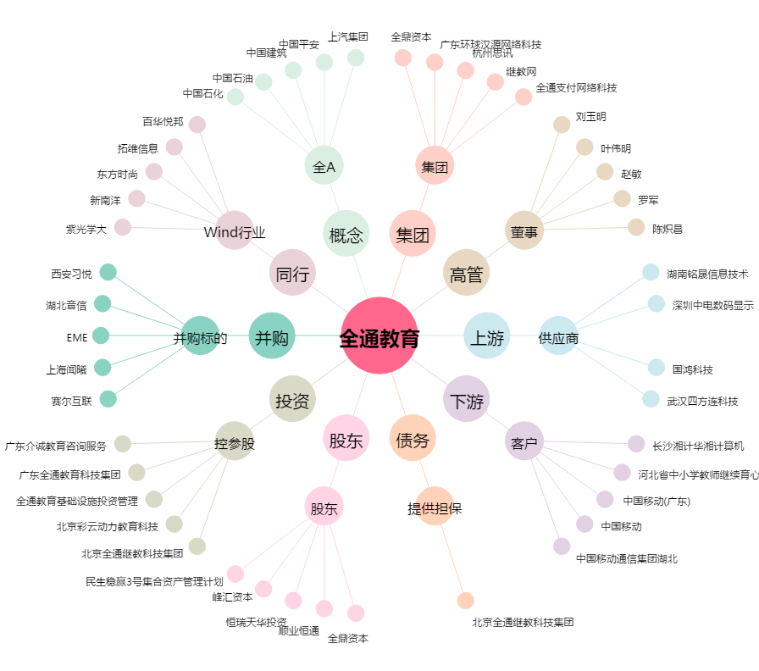
全通教育[300359.SZ] - 关系概览图

